TC_01
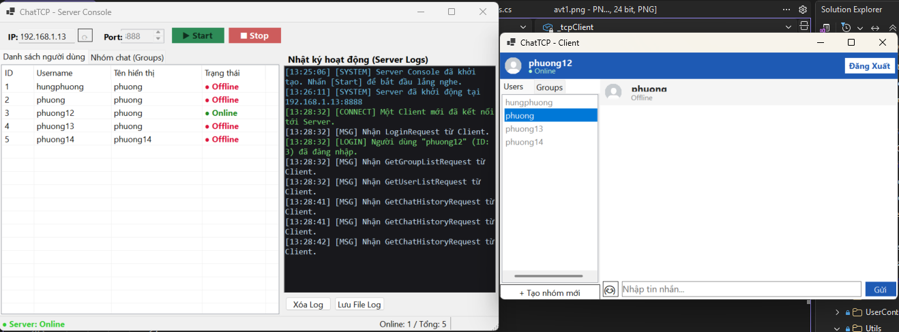
TC_01
Cung cấp mình chứng tại đây.
Minh chứng là hình ảnh code/kết quả chạy test, giao diện hiển thị hoặc log trong hệ thống.
Client và Server khởi động thành công, hiển thị đầy đủ giao diện GUI và không phát sinh lỗi.

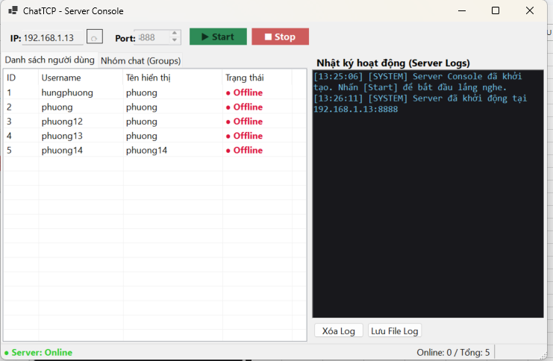
Server khởi động thành công và hiển thị giao diện. |  | Hiển thị Server: Online.
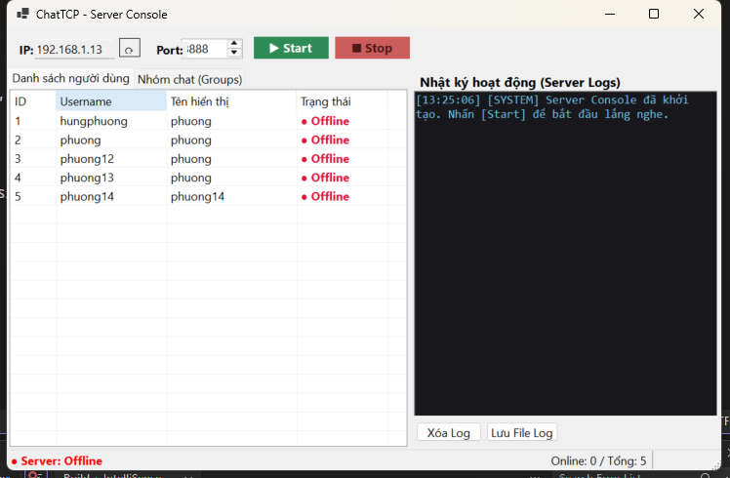

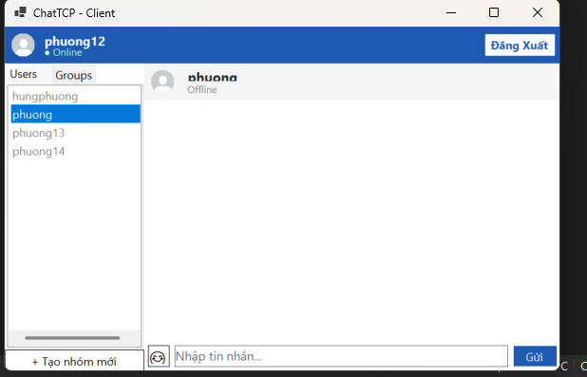
Client mở được giao diện đăng nhập. | Client đăng nhập thành công và hiển thị giao diện Chat.
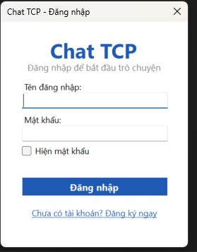

Server và Client hoạt động riêng biệt và kết nối được với nhau qua TCP Socket

TC_02
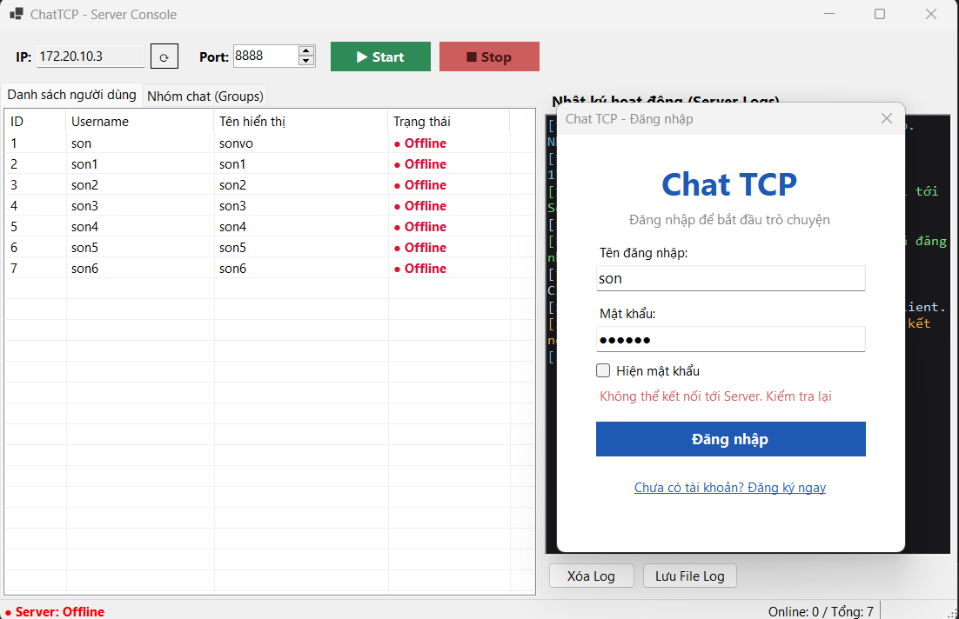
TC_02

- Hiển thị thông báo khi kết nối thành công.
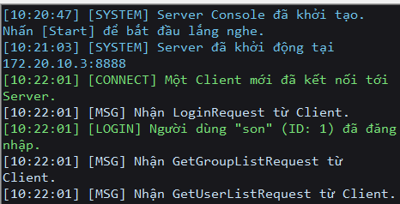

- Server hiển thị danh sách Client đang kết nối và ghi Log các sự kiện quan trọng.

- Kiểm tra trường hợp Server chưa khởi động nhưng Client thực hiện kết nối.

TC_03
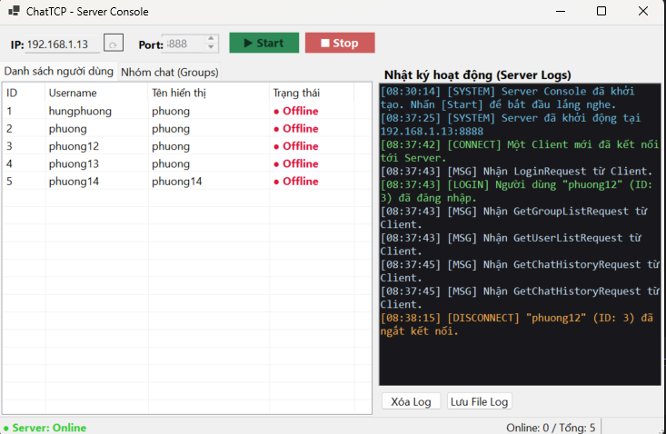
TC_03
Cung cấp mình chứng tại đây.
Minh chứng là hình ảnh code/kết quả chạy test, giao diện hiển thị hoặc log trong hệ thống.

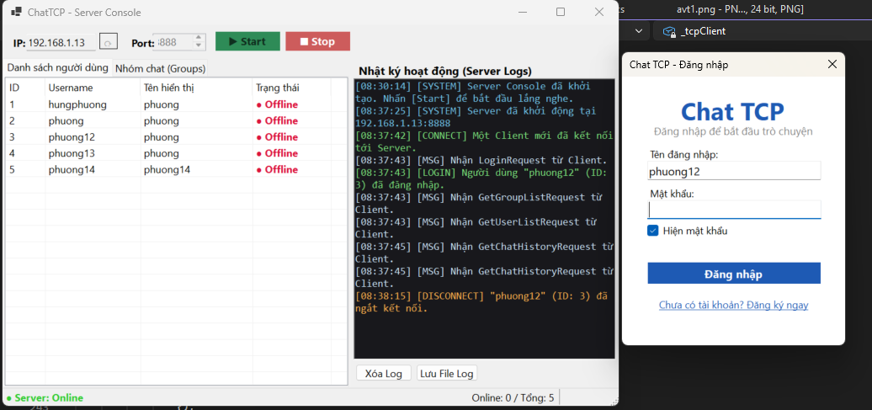
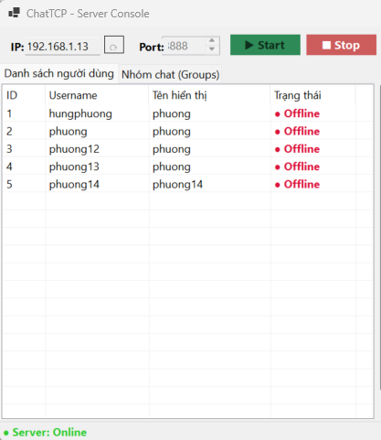
1 Client ngắt kết nối thành công với Server. |  | 2 Trạng thái Client được cập nhật Offline.


3 Server cập nhật lại số lượng Clients online. | 4 Log Server ghi nhận sự kiện ngắt kết nối.

TC_04
TC_04
- Có thể đăng ký tài khoản mới và không cho phép đăng ký tài khoản đã tồn tại.
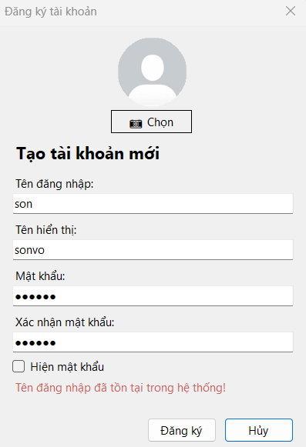

- Không cho phép bỏ trống các thông tin bắt buộc.
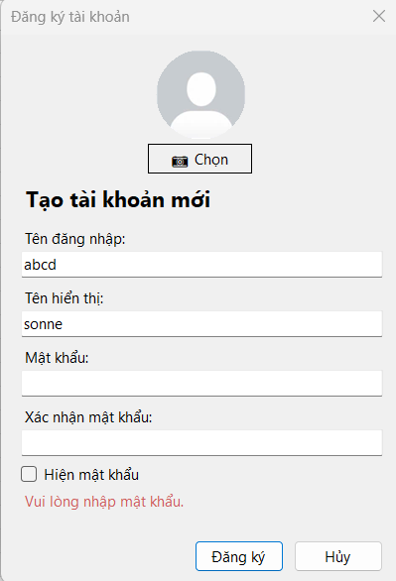
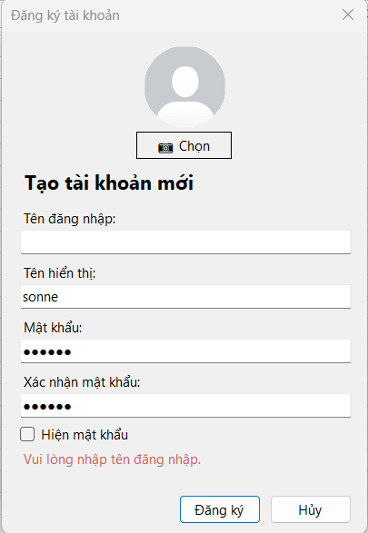

- Kiểm tra đăng nhập với tài khoản và mật khẩu đúng/sai.
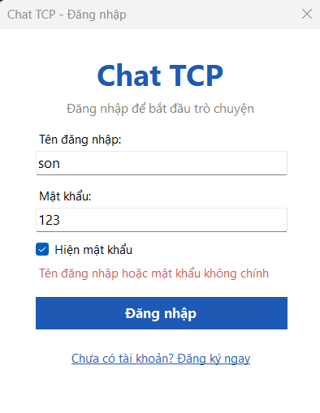

- Sau khi đăng nhập thành công, người dùng được chuyển đến giao diện Chat chính.
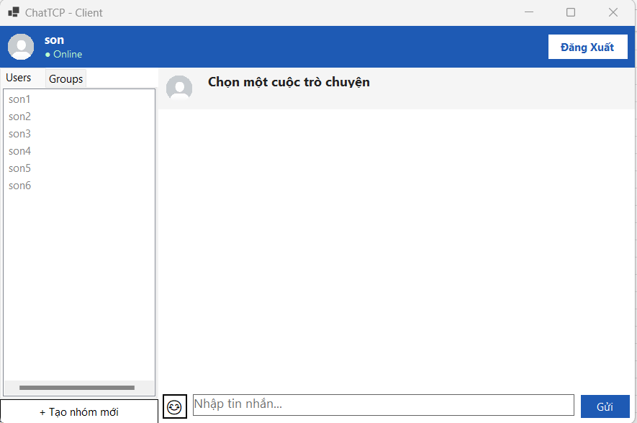

- Mật khẩu sau khi đăng kí phải được mã hóa

TC_05
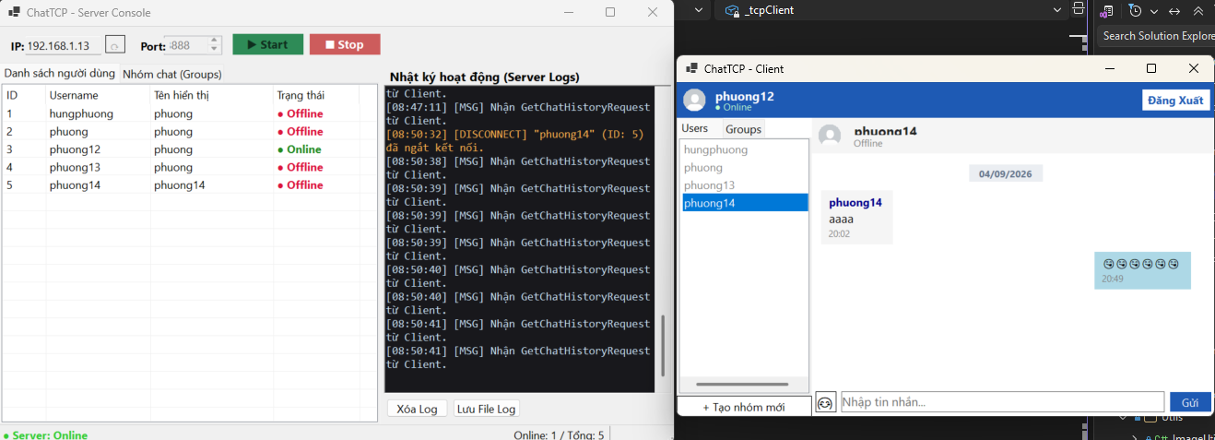
 | TC_05
 | Cung cấp mình chứng tại đây.
 | Minh chứng là hình ảnh code/kết quả chạy test, giao diện hiển thị hoặc log trong hệ thống.

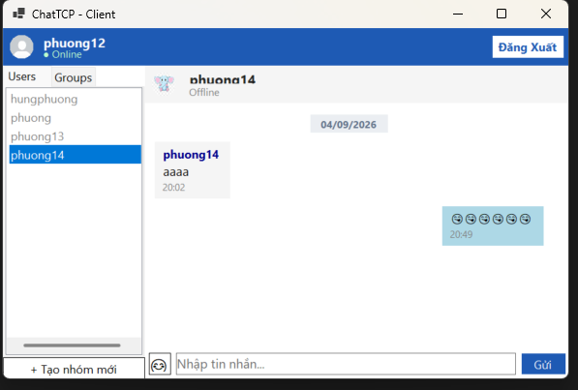
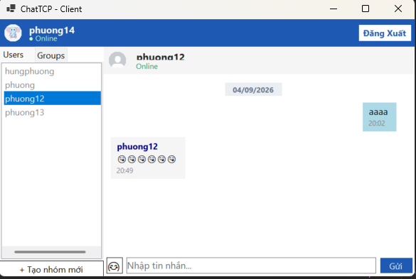
1 Cho phép người dùng chọn ảnh từ máy làm Avatar. |  | 2 Nếu không chọn ảnh, hệ thống sử dụng Avatar mặc định. | 3 Avatar được lưu và hiển thị đúng sau khi đăng nhập.
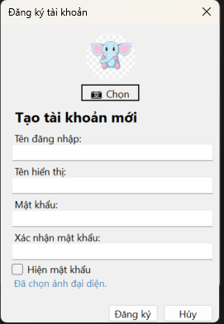

4 Khi người dùng đăng nhập, trạng thái hiển thị Online.

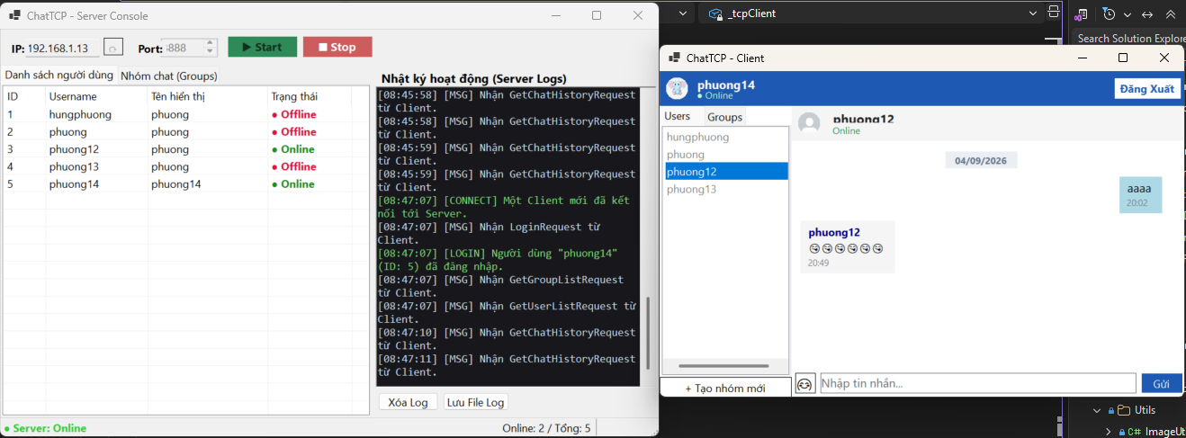

5 Khi đăng xuất, trạng thái chuyển thành Offline.

TC_06
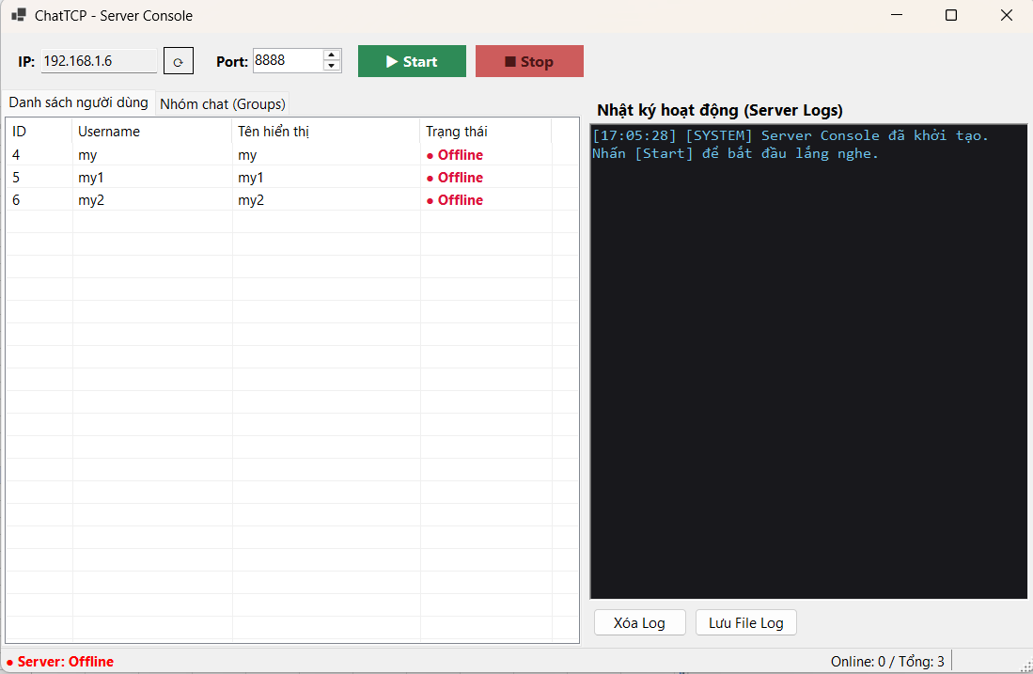
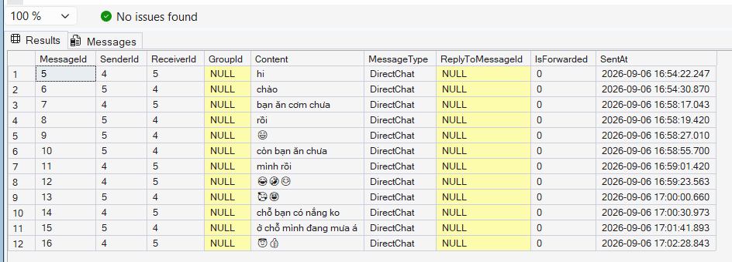
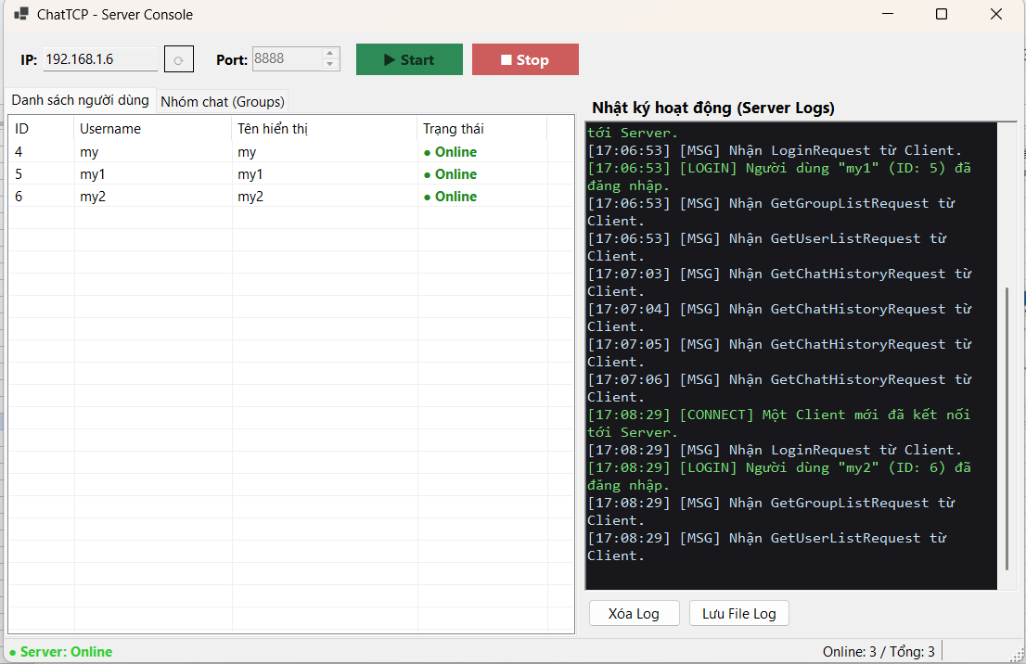
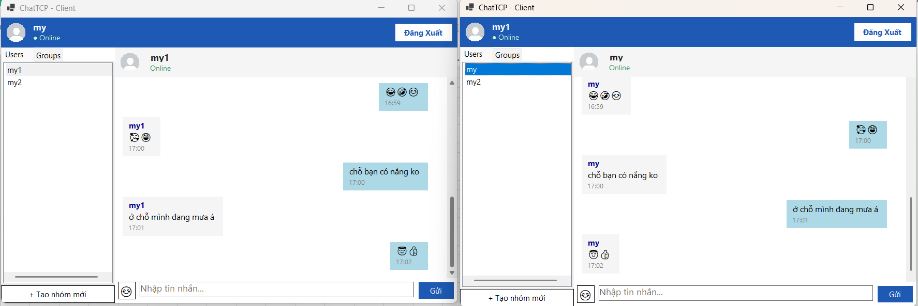
TC_06
Cung cấp mình chứng tại đây.
Minh chứng là hình ảnh code/kết quả chạy test, giao diện hiển thị hoặc log trong hệ thống.

- Chọn đúng người dùng để mở khung Chat 1-1.
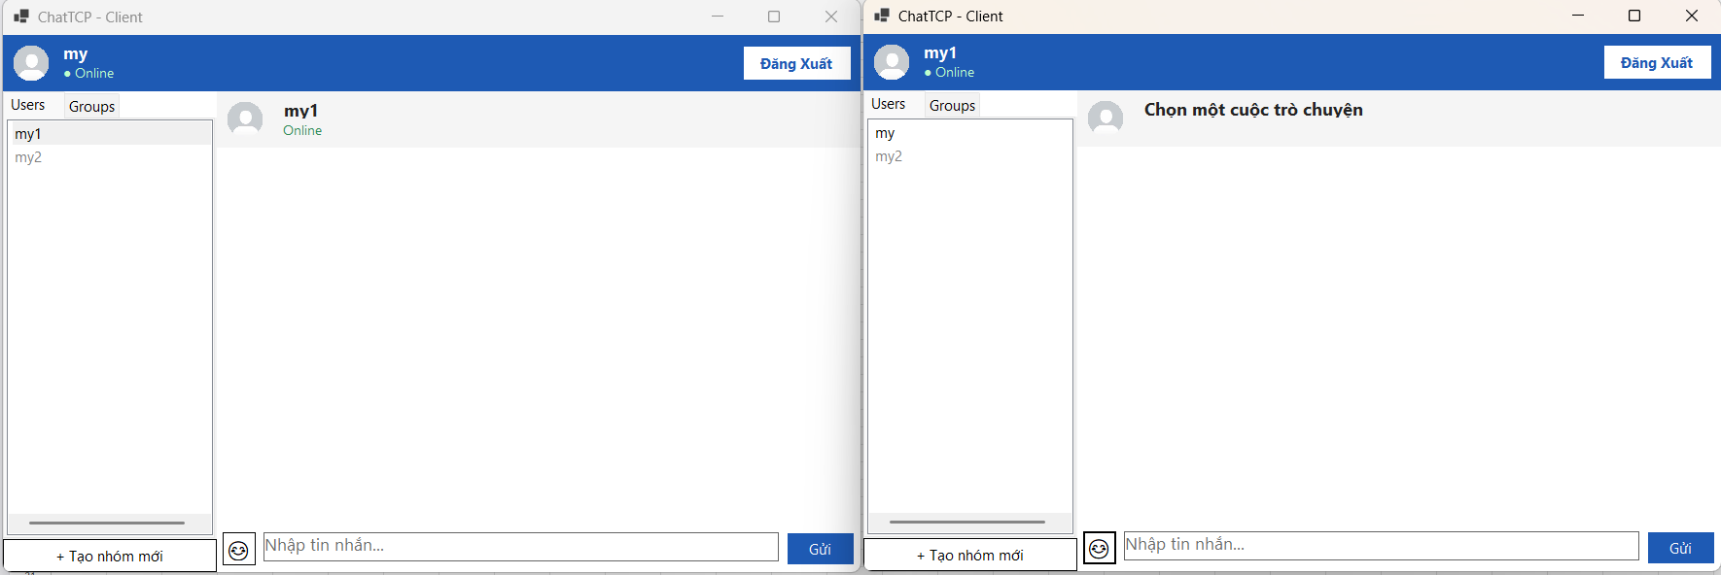

- Tin nhắn gửi/nhận thành công, hiển thị đúng người gửi, đúng nội dung và thời gian gửi.
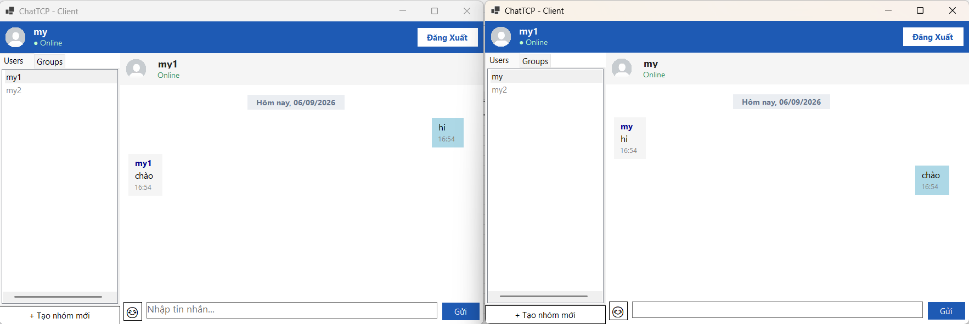

- Các tin nhắn được truyền đúng thứ tự, không bị gửi nhầm người hoặc hiển thị trùng lặp.
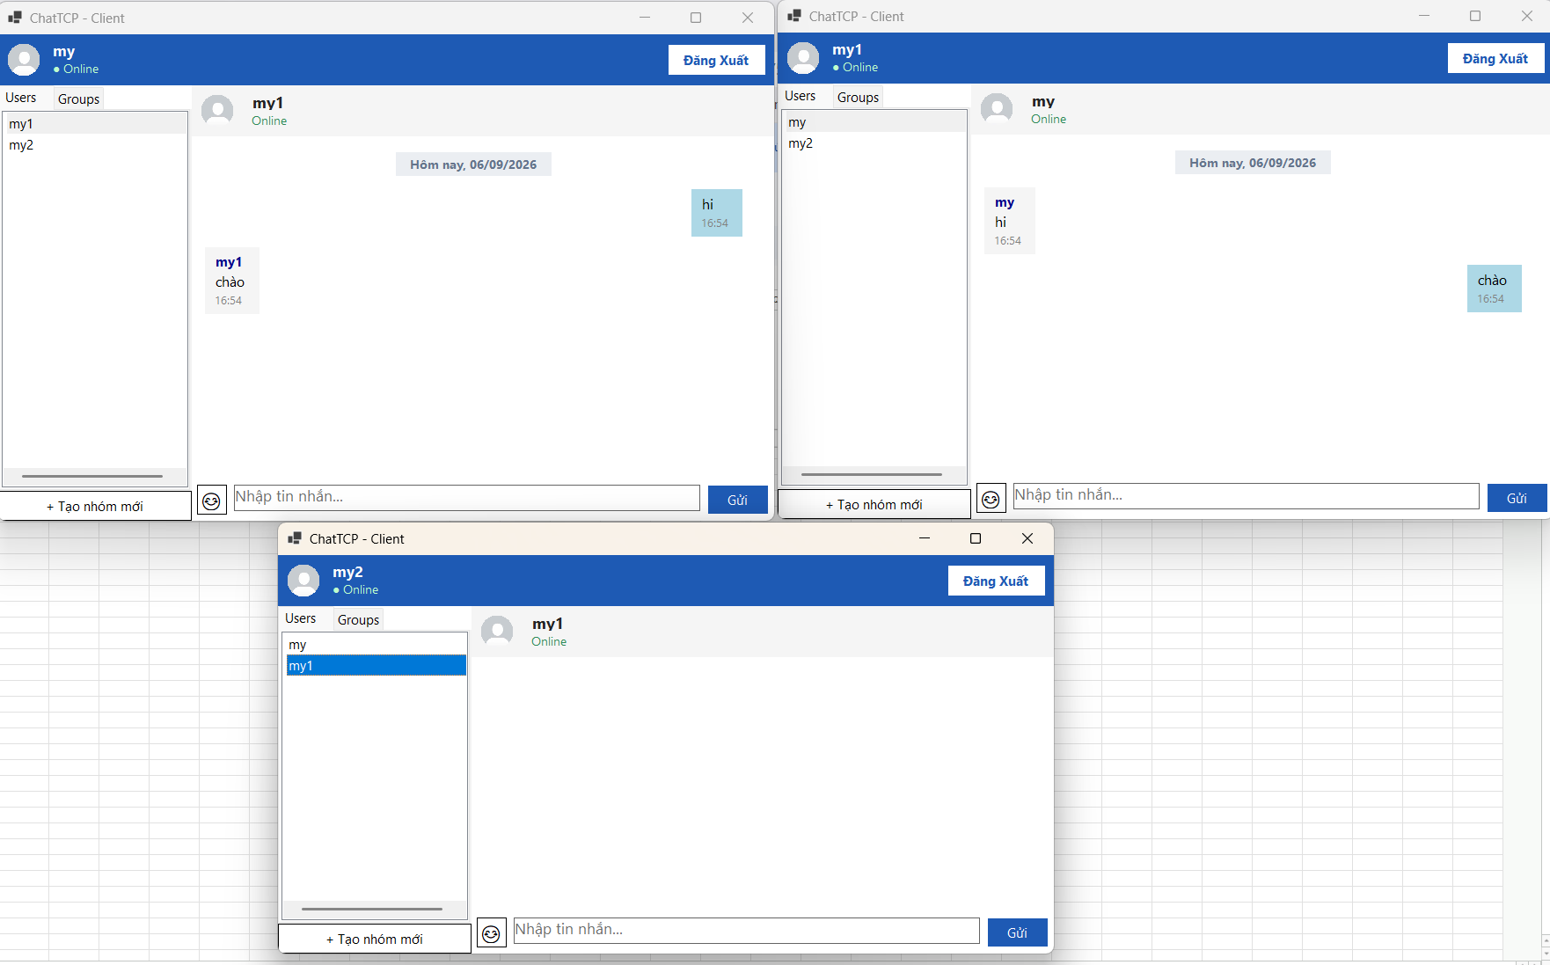

- Khi gửi nhiều tin nhắn liên tiếp, dữ liệu không bị dính gói hay mất mát.

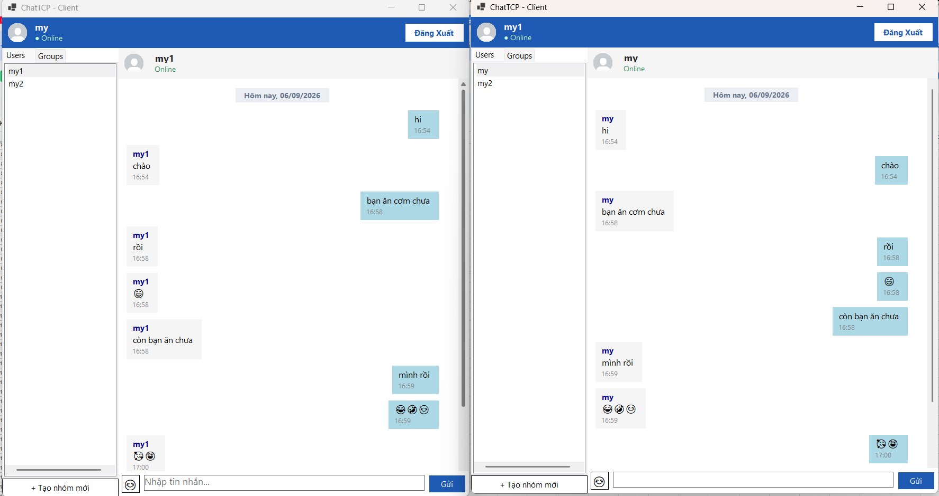

- Khi người nhận Offline, tin nhắn được lưu vào Database và đồng bộ/hiển thị lại khi người đó đăng nhập.

TC_07
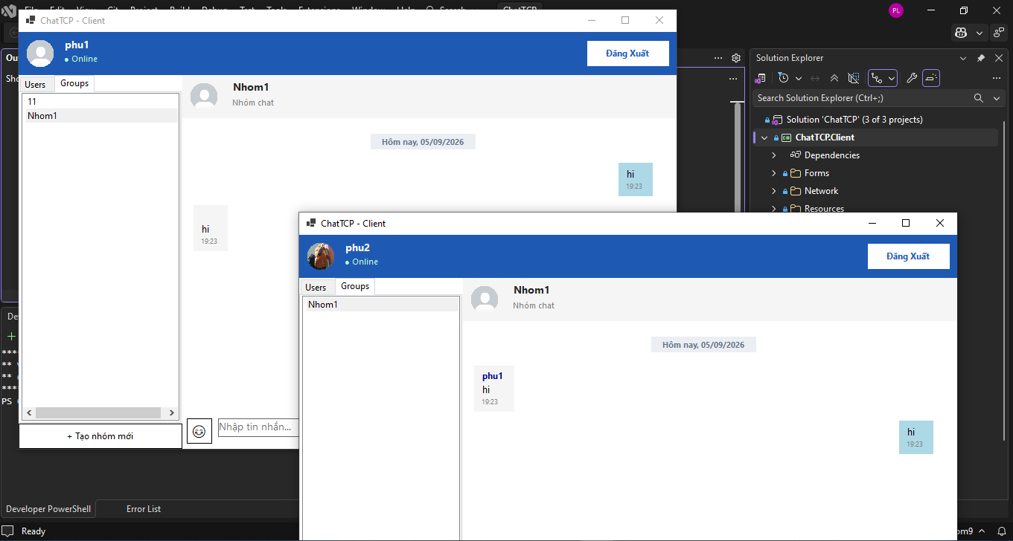
TC_07
Cung cấp mình chứng tại đây.
Minh chứng là hình ảnh code/kết quả chạy test, giao diện hiển thị hoặc log trong hệ thống.

 |  | 1. Khởi động Server, mở Client A và Client B rồi đăng nhập | 2. Client A tạo nhóm và thêm Client B.
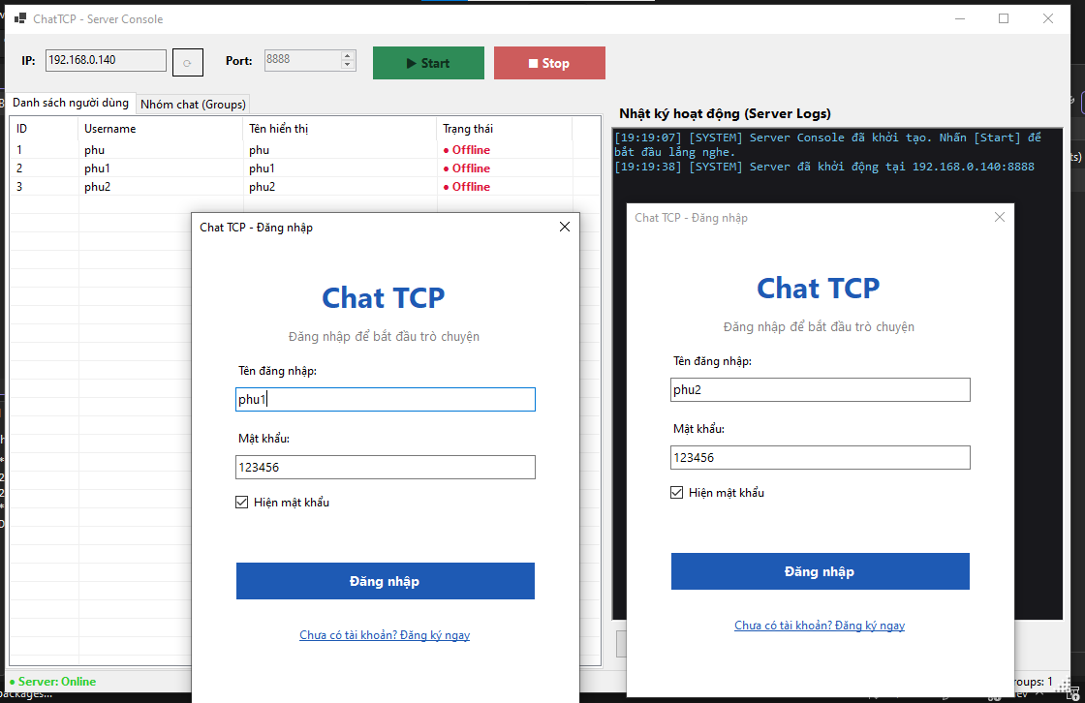
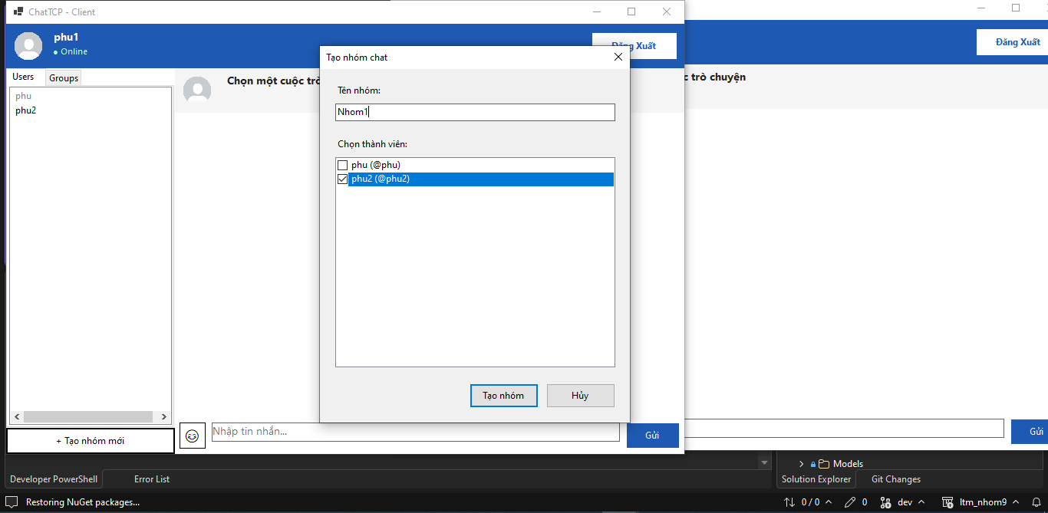

 | 3. Hai Client gửi tin nhắn trong nhóm.

TC_09
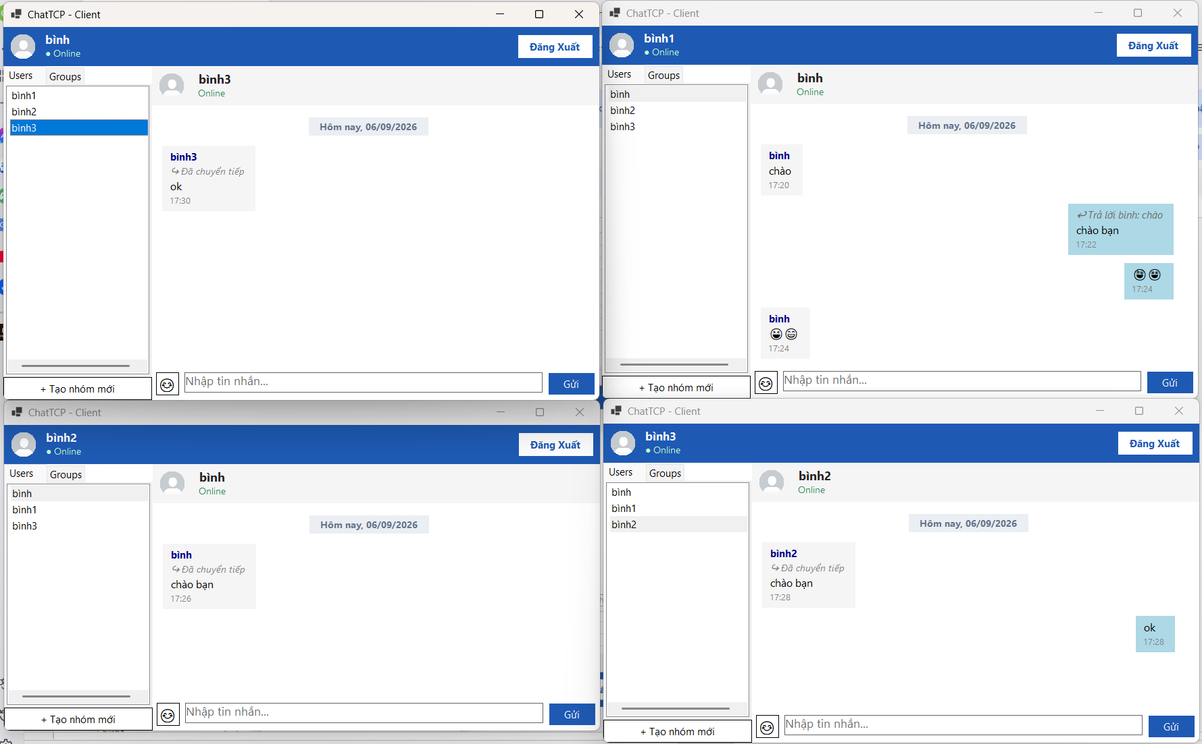
TC_09
Cung cấp mình chứng tại đây.
Minh chứng là hình ảnh code/kết quả chạy test, giao diện hiển thị hoặc log trong hệ thống.

- Emoji chèn và hiển thị chính xác ở hai phía, không lỗi ký tự.
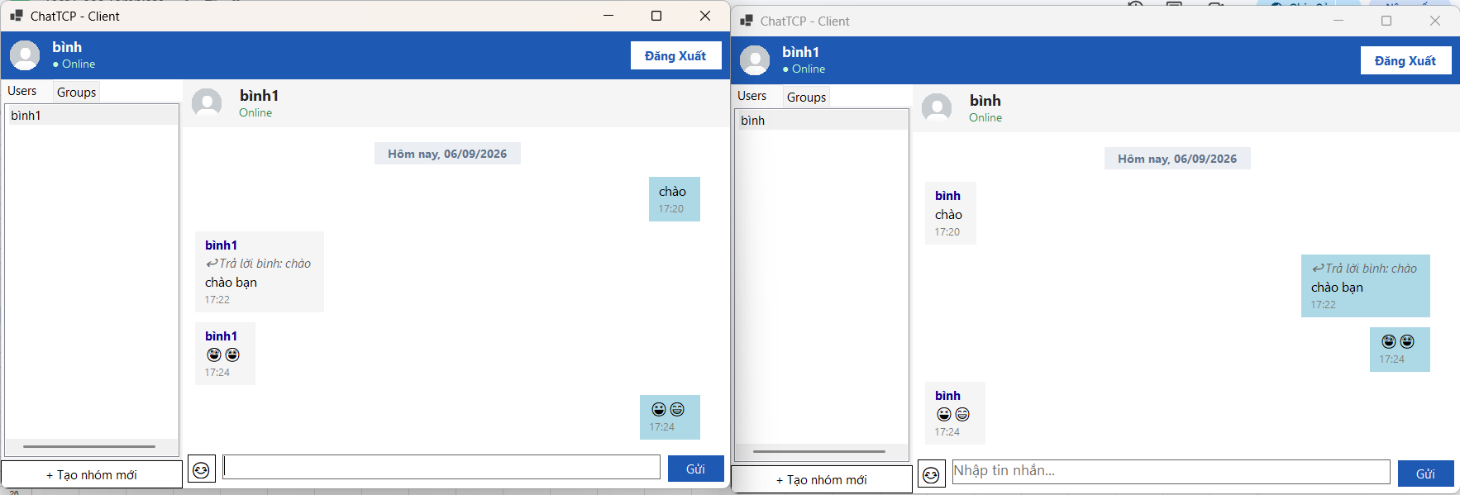

- Forward giữ đúng nội dung gốc, gửi đến đúng người/nhóm nhận
(tuyệt đối không gửi sai người).
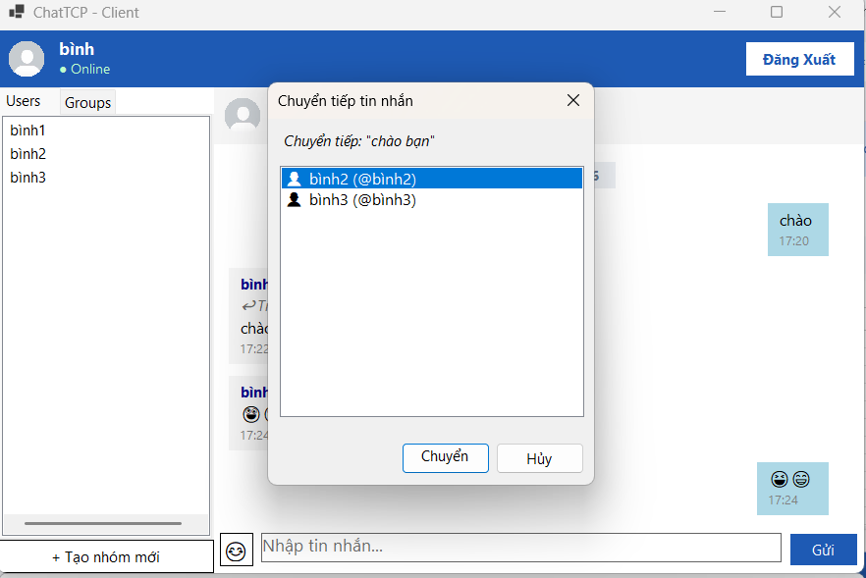

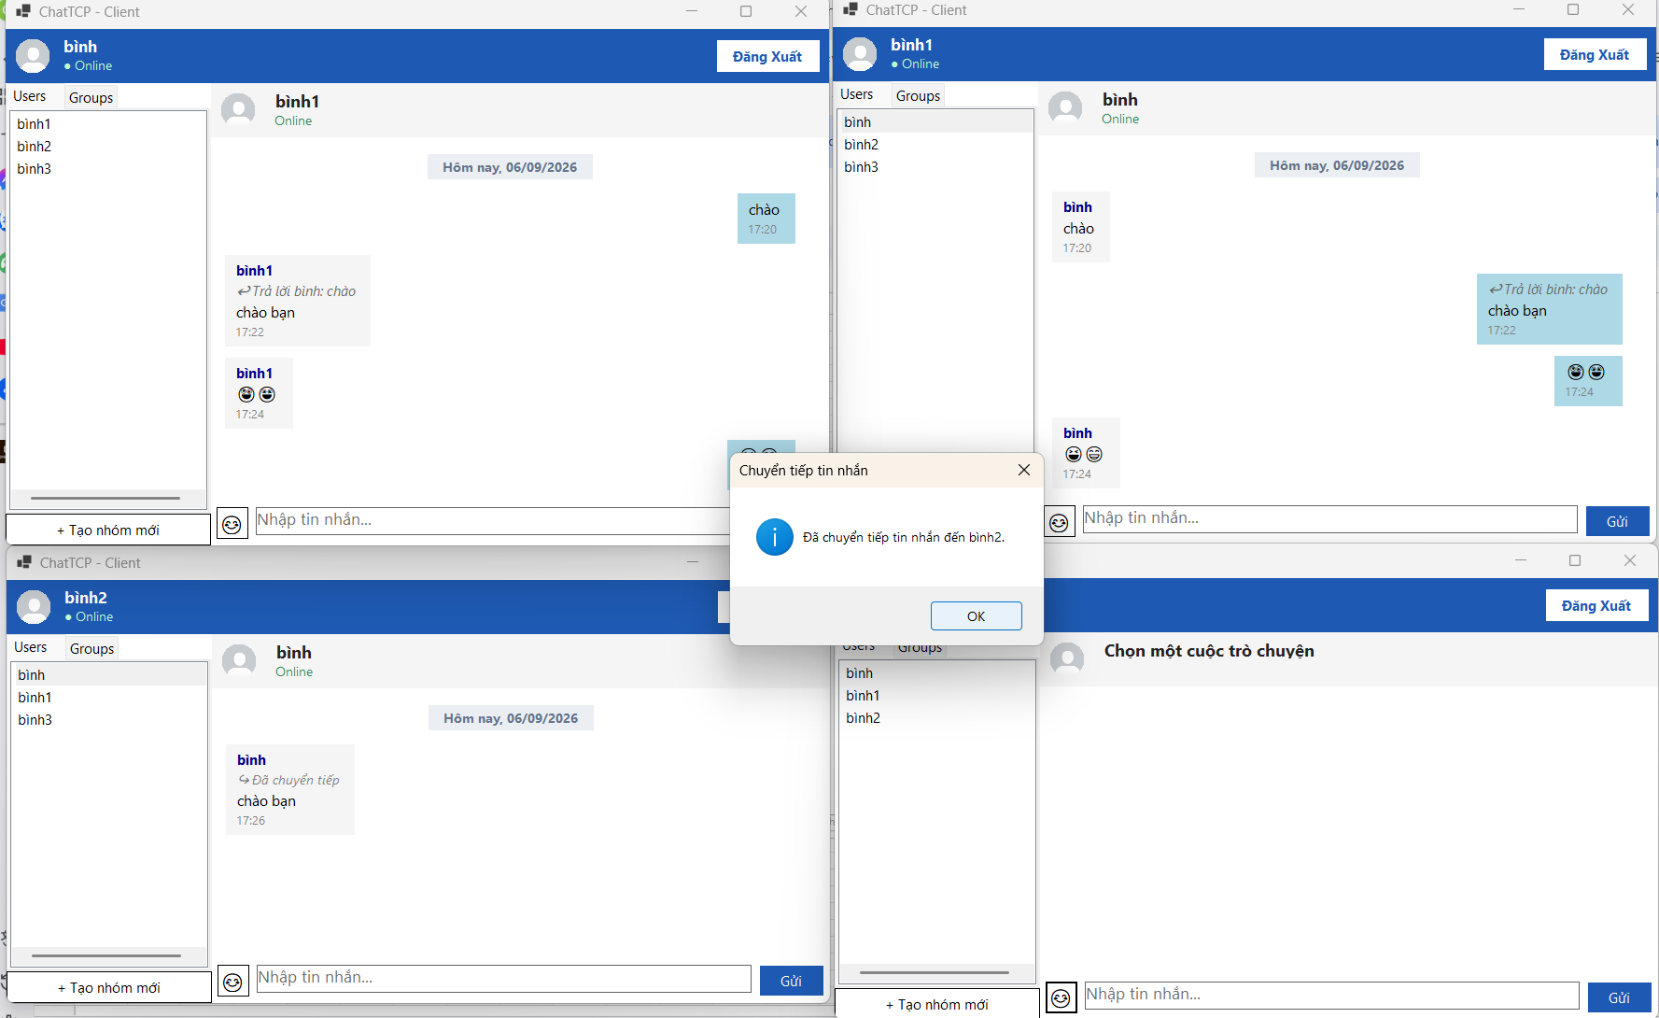

- Hệ thống xử lý trơn tru, không xảy ra xung đột hay lỗi hiển thị khi
kết hợp cả 3 tính năng trong cùng một phiên.

TC_10
TC_10

- Khi mở cuộc trò chuyện, Client có thể yêu cầu lịch sử tin nhắn.

- Hiển thị chính xác nội dung, người gửi và thời gian của tin nhắn.
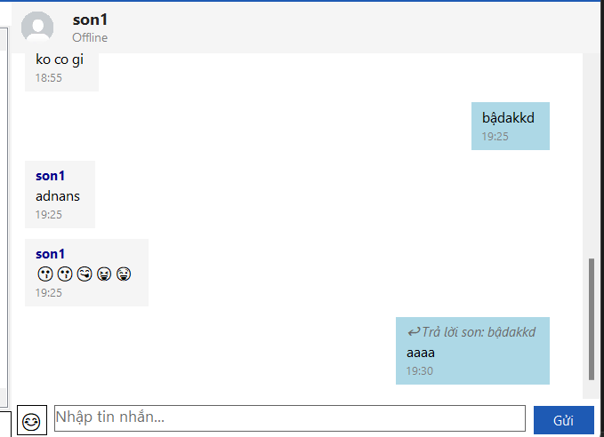

- Kiểm tra trường hợp cuộc trò chuyện chưa có lịch sử.
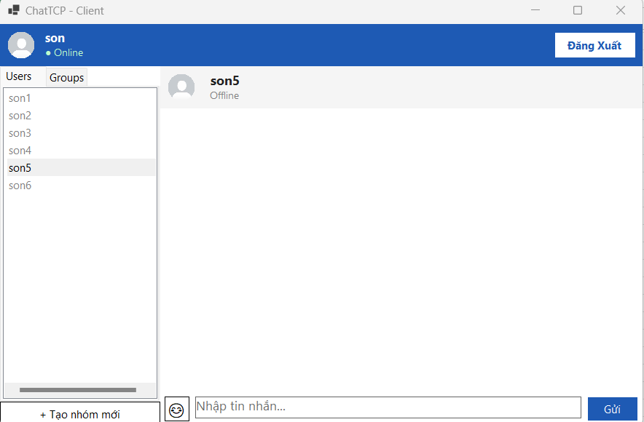

- Avatar và các thông tin người dùng được lưu trữ và hiển thị chính xác.

TC_11
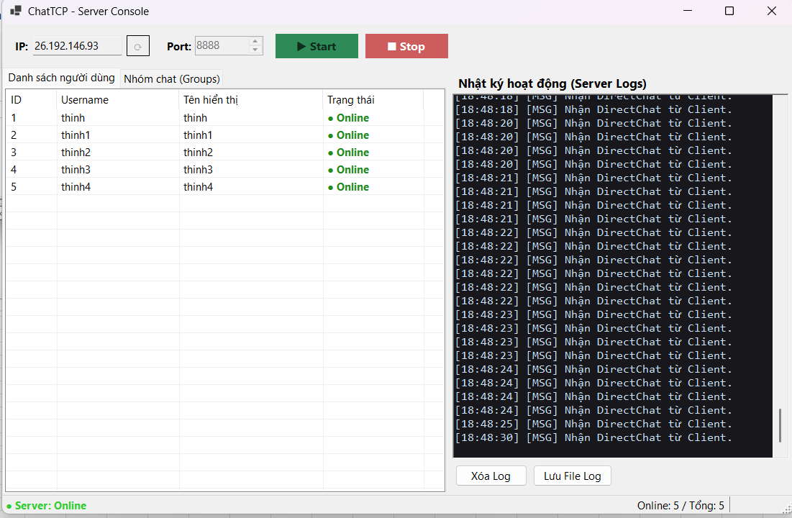
TC_11
Cung cấp mình chứng tại đây.
Minh chứng là hình ảnh code/kết quả chạy test, giao diện hiển thị hoặc log trong hệ thống.

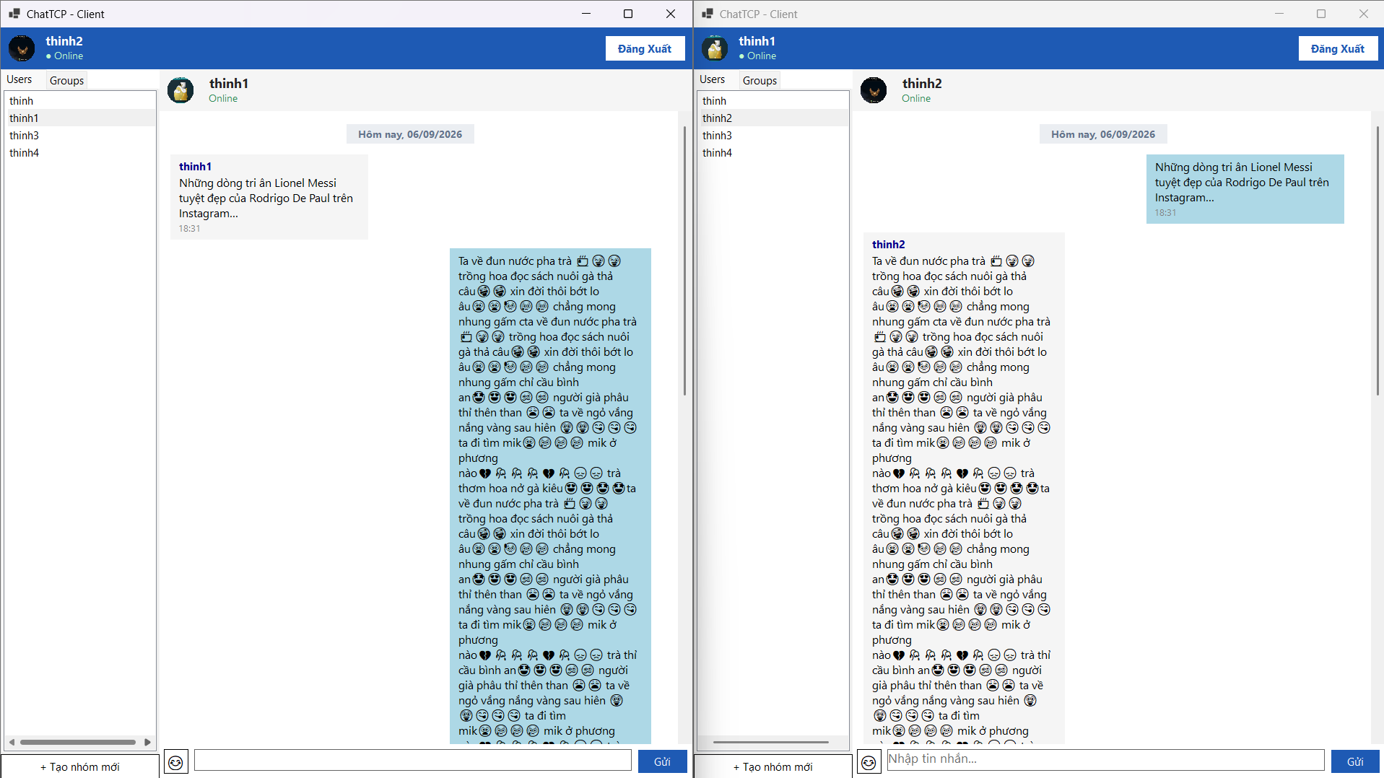
1. Gửi tin nhắn có nội dung dài, chứa tiếng Việt và Emoji qua TCP.

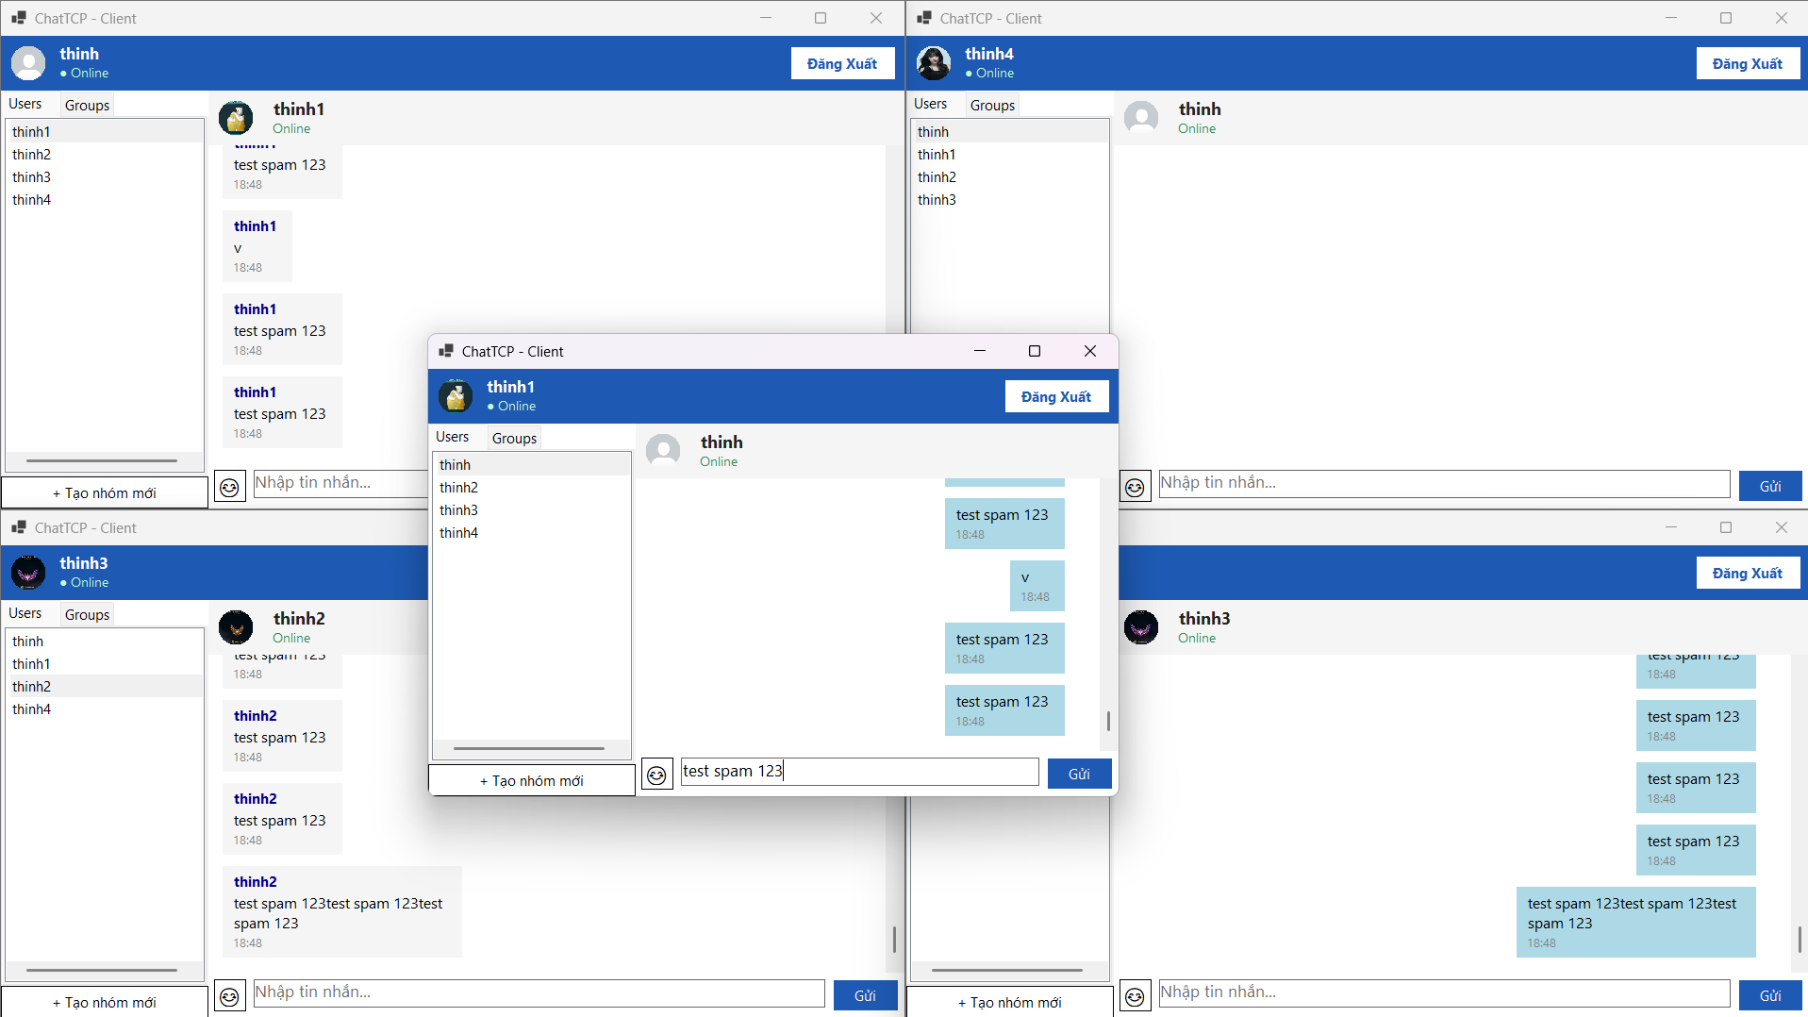
2. Mở 5 Client đăng nhập cùng lúc và nhắn tin liên tục trong cùng một thời điểm (Spam).

TC_12
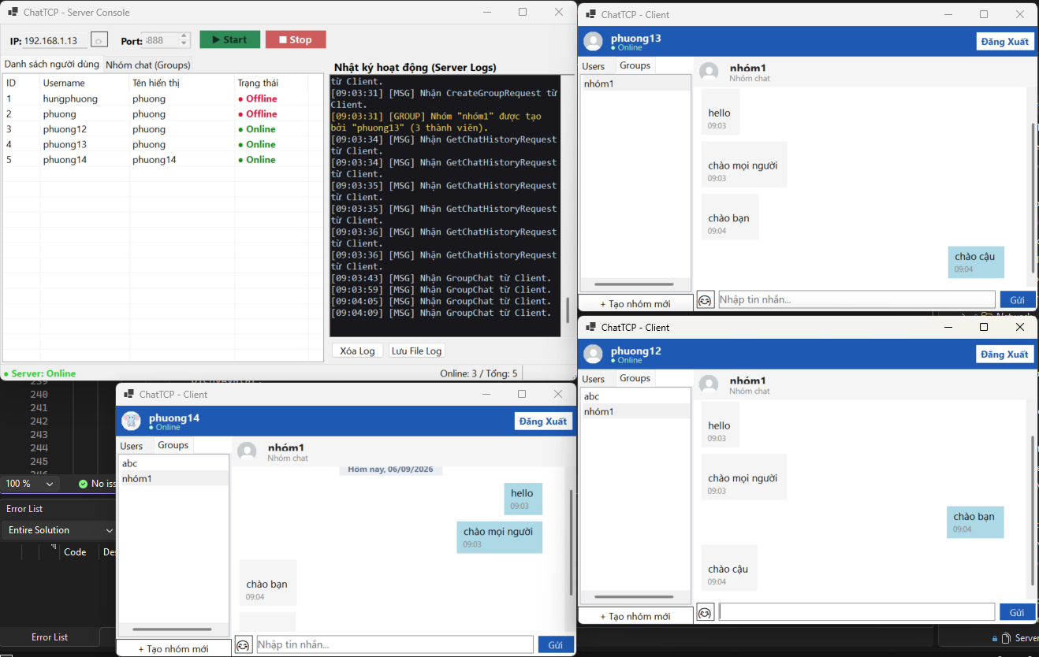
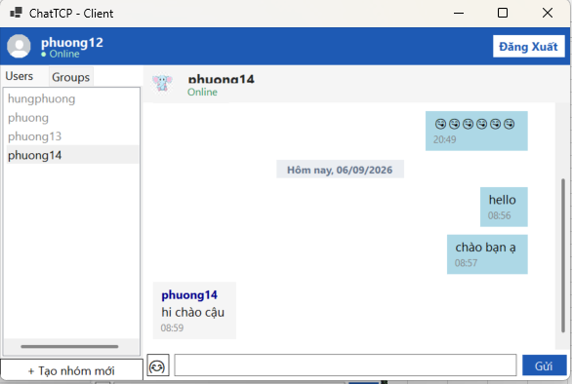
TC_12
Cung cấp mình chứng tại đây.
Minh chứng là hình ảnh code/kết quả chạy test, giao diện hiển thị hoặc log trong hệ thống.

1 Giao diện vẫn hoạt động bình thường, không bị treo.

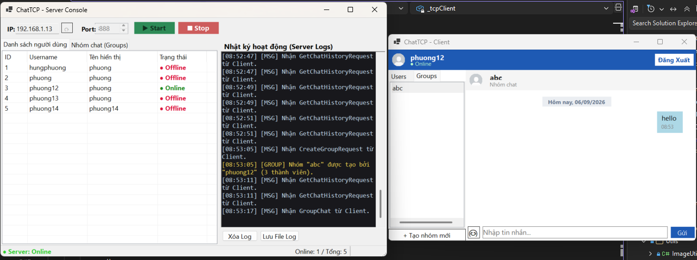

2 Có thể nhập và gửi tin nhắn trong khi đang nhận dữ liệu.

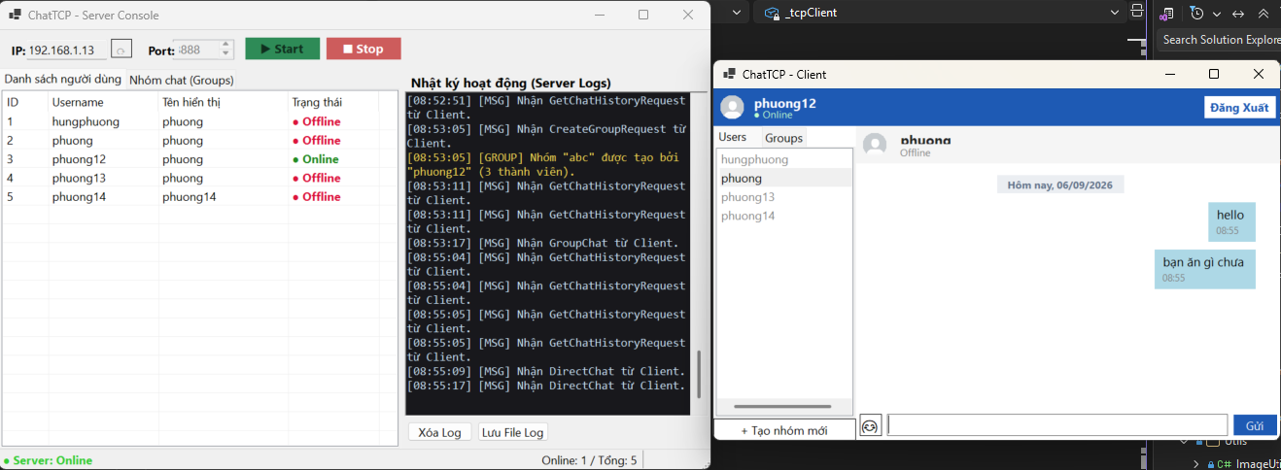

3 Dữ liệu nhận từ Network được cập nhật lên giao diện chính xác.

4 Không xuất hiện trạng thái “Not Responding”. | 5 Không xảy ra lỗi khi nhiều Client hoạt động đồng thời.

